Зимние палатки
VERSIA-FISHING.RU ПРАЙС-ЛИСТ
Артикул | Наименование | Фото | Цена | Количество штук (только цифры) | Сумма
 |  |  |  |  | 0
Зимние палатки "Лотос"
17001 | Зимняя палатка "Лотос 1" | 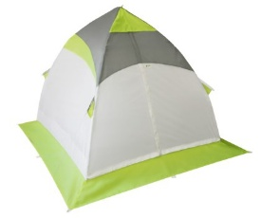 | 4380 |  | 0
17002 | Зимняя палатка "Лотос 2" | 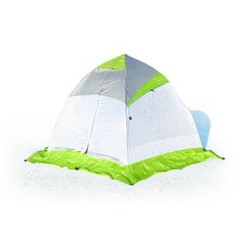 | 5860 |  | 0
17003 | Зимняя палатка "Лотос 3" |  | 6600 |  | 0
17004 | Зимняя палатка "Лотос 3С" (стеклокомпозитный каркас) |  | 5870
17005 | Зимняя палатка "Лотос 4" |  | 8830 |  | 0
17012 | Зимняя палатка "Лотос 3" Универсал |  | 8090 |  | 0
17021 | Зимняя палатка "Лотос 3" Оранжевая |  | 6600 |  | 0
17013 | Зимняя палатка "Лотос 5" |  | 11800 |  | 0
17010 | Зимняя палатка "Лотос Куб классика А8" |  | 8540 |  | 0
17011 | Зимняя палатка "Лотос Куб М2" |  | 11060 |  | 0
17004 | Зимняя палатка "Лотос Куб С9" | 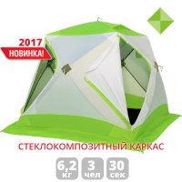 | 0 |  | 0
17015 | Зимняя палатка "Лотос 5" Универсал Баня |  | 0 |  | 0
Зимние палатки "СТЭК"
511216 | Зимняя палатка "СТЭК Классика-1" | 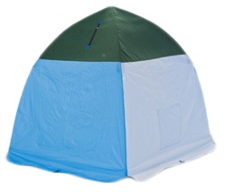 | 1990 |  | 0
511230 | Зимняя палатка "СТЭК Классика-2" |  | 2530 |  | 0
511254 | Зимняя палатка "СТЭК Классика-3" |  | 2960 |  | 0
511278 | Зимняя палатка "СТЭК Классика-4" |  | 3440 |  | 0
511315 | Зимняя палатка "СТЭК-ELITE-1" | 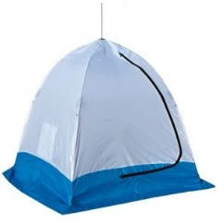 | 2110 |  | 0
511339 | Зимняя палатка "СТЭК-ELITE-2" |  | 2730 |  | 0
511353 | Зимняя палатка "СТЭК-ELITE-3" |  | 3120 |  | 0
511377 | Зимняя палатка "СТЭК-ELITE-4" |  | 3660 |  | 0
511414 | Зимняя палатка "СТЭК-ELITE-2 Двухслойная" |  | 4360 |  | 0
511421 | Зимняя палатка "СТЭК-ELITE-3 Двухслойная" |  | 5120 |  | 0
511438 | Зимняя палатка "СТЭК-ELITE-4 Двухслойная" |  | 6290 |  | 0
511435 | Зимняя палатка "СТЭК-ELITE-2 Трехслойная" |  | 3980 |  | 0
511436 | Зимняя палатка "СТЭК-ELITE-3 Трехслойная" |  | 4760 |  | 0
511437 | Зимняя палатка "СТЭК-ELITE-4 Трехслойная" |  | 5640 |  | 0
511439 | Зимняя палатка "СТЭК-ELITE-4 Дышащая" |  | 3950 |  | 0
511544 | Зимняя палатка "СТЭК-Куб-2" |  | 5000 |  | 0
511551 | Зимняя палатка "СТЭК-Куб-2 Двухслойная" |  | 5770 |  | 0
511566 | Зимняя палатка "СТЭК-Куб-2 Трехслойная" |  | 5770 |  | 0
511575 | Зимняя палатка "СТЭК-Куб-3" | 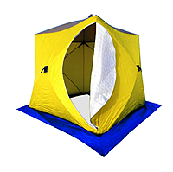 | 5930 |  | 0
511582 | Зимняя палатка "СТЭК-Куб-3 Двухслойная" |  | 0 |  | 0
511605 | Зимняя палатка "СТЭК-Куб-3 Трехслойная" |  | 0 |  | 0
Зимние палатки "Митек"
00-942 | Зимняя палатка "Митек Нельма-2" |  | 5720 |  | 0
00-946 | Зимняя палатка "Митек Нельма-3" |  | 6480 |  | 0
00-184 | Зимняя палатка "Митек Нельма-3 Люкс" |  | 7990 |  | 0
00-949 | Зимняя палатка "Митек Нельма Куб-1" |  | 8950 |  | 0
00-951 | Зимняя палатка "Митек Нельма Куб-2" |  | 9690 |  | 0
00-952 | Зимняя палатка "Митек Нельма Куб-2 Люкс с внутренним тентом" |  | 14990 |  | 0
00-953 | Зимняя палатка "Митек Омуль-2" |  | 4370 |  | 0
00-955 | Зимняя палатка "Митек Омуль-3" |  | 4920 |  | 0
00-956 | Зимняя палатка "Митек Омуль Куб-2" |  | 7750 |  | 0
Зимние палатки "Freeway"
FW-7312 | Зимняя палатка "Freeway FW-7312" (200x200x160) |  | 0 |  | 0
FW-8615 | Зимняя палатка "Freeway FW-8615" (170x170x160) |  | 1200 |  | 0
FW-8616 | Зимняя палатка "Freeway FW-8616" (200x200x170) |  | 1330 |  | 0
FW-8617 | Зимняя палатка "Freeway FW-8617" (230x230x180) |  | 0 |  | 0
Внутренние тенты для палаток
0-7015 | Внутренний тент "Лотос Куб" (180x210x210) (зимний) |  | 0 |  | 0
0-7003 | Внутренний тент "Лотос 2" (зимний) |  | 1640 |  | 0
0-7005 | Внутренний тент "Лотос 3" (зимний) |  | 1930 |  | 0
0-7007 | Внутренний тент "Лотос 4" (зимний) |  | 0 |  | 0
0-7009 | Внутренний тент "Лотос 5" (зимний) |  | 3490 |  | 0
0-8002 | Внутренний тент для зимней палатки Митек Нельма Куб 2 |  | 6680 |  | 0
Полы утепленные для палаток
0-4002 | Пол утепленный "Лотос 2" (1/2 площади) |  | 0 |  | 0
0-4003 | Пол утепленный "Лотос 3" ПУ4000 |  | 3120 |  | 0
0-4004 | Пол утепленный "Лотос 4" (1/2 площади) |  | 0 |  | 0
0-4005 | Пол утепленный "Лотос 5" (ПУ4000, 1/2 площади) |  | 3120 |  | 0
0-4006 | Пол утепленный "Лотос Куб 210x210" ПУ4000 |  | 2900 |  | 0
0-4107 | Пол для палатки Митек Нельма Куб (205 х 205) |  | 3600 |  | 0
ПСК-2-1 | Пол для палатки СТЭК КУБ 2 (1,75х1,75м) синий Оксфорд 300 |  | 1290 |  | 0
ПСК-2-2 | Пол для палатки СТЭК КУБ 2 (1,75х1,75м) желтый Оксфорд 300 |  | 1290 |  | 0
ПСК-3-1 | Пол для палатки СТЭК КУБ 3 (2,25х2,25м) синий Оксфорд 300 |  | 0 |  | 0
ПСК-3-2 | Пол для палатки СТЭК КУБ 3 (2,25х2,25м) желтый Оксфорд 300 |  | 0 |  | 0
ПСК-3-3 | Пол для палатки СТЭК КУБ 3 (2,25х2,25м) синий Оксфорд 600 |  | 0 |  | 0
Ввертыши для палаток, флянцы
0-1009 | Ввертыши в чехле (нержавейка, 16x1.5x130мм) (комплект, 5шт.) |  | 800 |  | 0
0-1008 | Ввертыши в чехле (нержавейка, 16x1.5x130мм) (комплект, 6шт.) |  | 0 |  | 0
 | Ввертыш для зимних палаток пустотелый с колпачком, нерж. сталь, 17см |  | 0 |  | 0
 | Ввертыш для зимних палаток пустотелый, нерж. сталь, 25см |  | 135 |  | 0
 | Ввертыш для зимних палаток пустотелый, сдвижная ручка, нерж. сталь, 17см |  | 120 |  | 0
 | Ввертыш для зимних палаток пустотелый, нерж. сталь, 13см |  | 90 |  | 0
0-3220 | Фланец для отверстия под лунку ЛОТОС 200 (комплект 3 шт) |  | 750 |  | 0

